Environment
机制 | 描述 | 数值输入 | 图例 | 优先级
平台破碎 | 玩家接触平台地面后一定时间内，平台消失 后期如有破碎动画，则播放破碎动画 固定时间后重新出现 | 破碎延迟（Broken delay） 重生时间（respawn time） |  | 高
重生检查点 | 检查点图片默认为静态未激活状态 玩家触碰检查点后，为检查点激活特效（特效之后另做） |  |   | 高
暗器 | 从一个点朝一个固定方向生成并发射有间隙的暗器 暗器碰到除玩家外其他物体后消失，碰到玩家使玩家死亡 有最大飞行距离 | 发射间隙（fire rate） 暗器飞行速度 （fire speed） 最大飞行距离（maximum range） |  | 高
移动平台 | 在两点之间持续移动，两点可调 玩家在移动平台上移动时保持玩家自身相对速度不变 |  |  | 高
轴心吊桥 | 可插刀 一端是轴 收刀时可使桥身绕轴中心转动 插刀的点距离轴心越远，单次收刀的旋转角度越大 | 拉起力度（pulling force） |  | 低
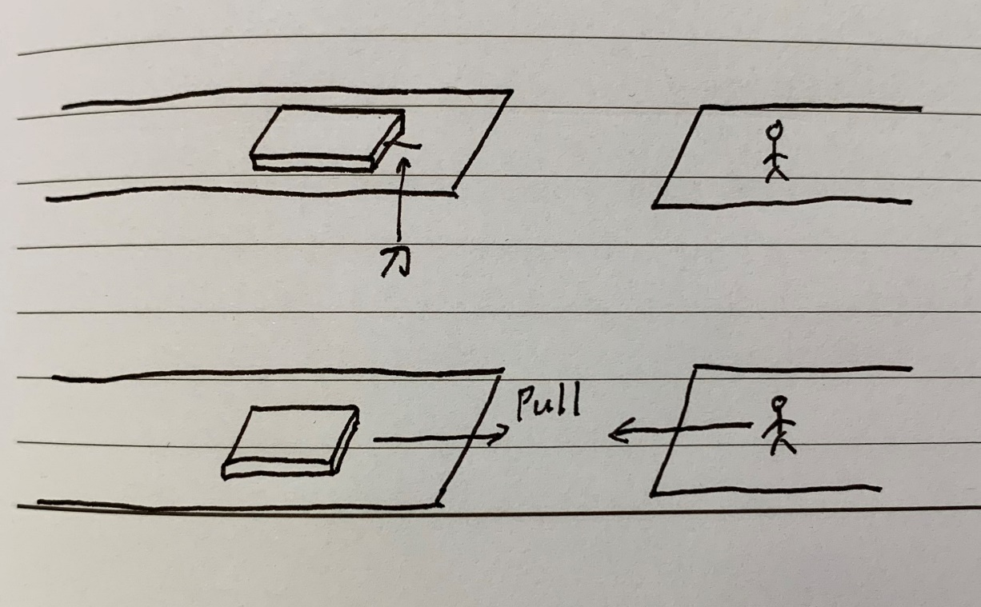
木板 | 可插刀 受重力影响 收刀时受到朝玩家方向的力拖拽 | 拖拽力度（pull force）Damp 摩擦阻力 | 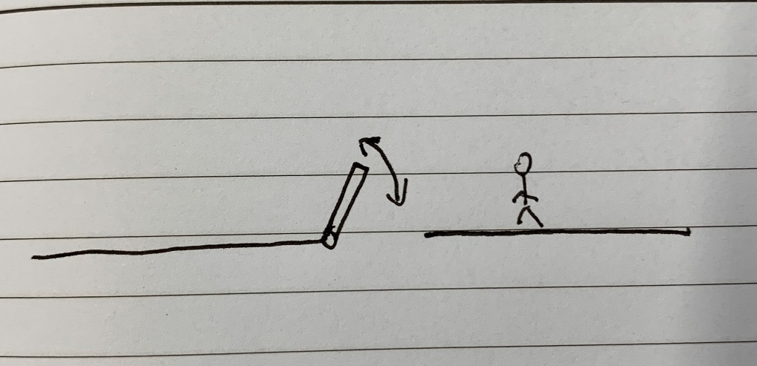 | 低
开关 | 可插刀 开关上有刀插入时（与数量无关），开关开启 当开关上无刀时，开关处于关闭状态 初步功能：开启时，特定平台出现：关闭时，该平台消失 |  |  | 低

